Sonuçlar
Numune Adı | ZN (ug/dl) | Cu ( ug/dl) | Mangan (ug/L) | Fe( ug/L)
A-1 | 47 | 14.53 | 3,940 | 34.5 | Kullanılan cihaz: Mindray marka BS300 model tam otomatik biyokimya cihazı
A-2 | 48 | 16.92 | 3,380 | 11.1 | Zn: Çinko
A-3 | 56 | 7.4 | 1,229 | 22.4 | Cu: Bakır
A-4 | 53 | 11.7 | 1,894 | 51.7 | Fe: Demir
A-5 | 54 | 3.82 | 2,230 | 60 | Not: Mangan sonucu noktadan sonra 3 hane olarak verilmiştir, sonuçlar 1,2,3 şeklindedir.
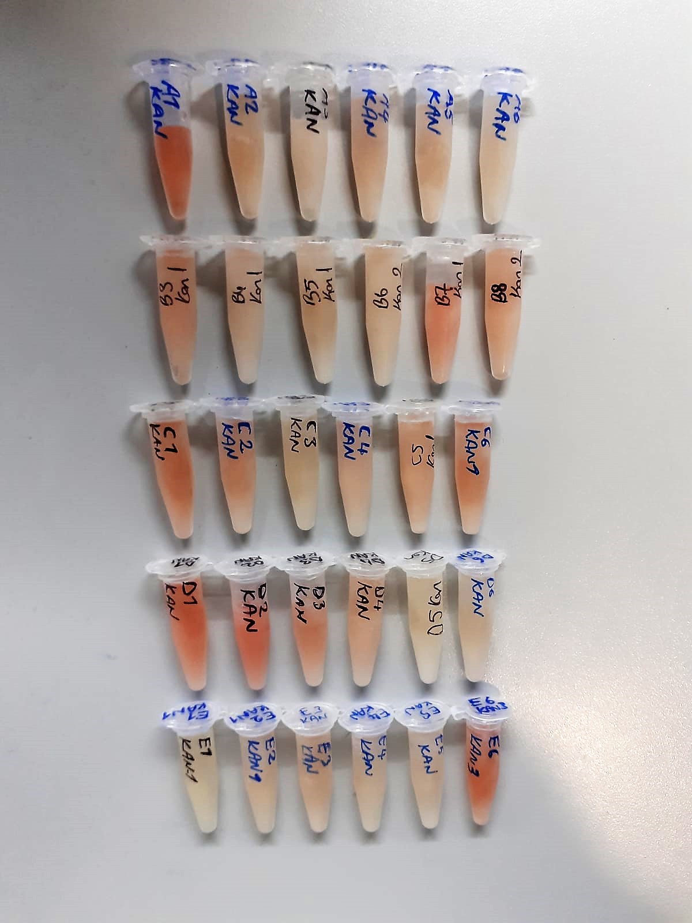
A-6 | 47 | 7.76 | 2,146 | 60.4
B-1 | 52 | 11.98 | 2,465 | 128.1
B-2 | 50 | 10.23 | 2,753 | 56.1
B-3 | 53 | 10.65 | 2,469 | 16.1
B-4 | 52 | 9.65 | 2,881 | 50.2
B-5 | 44 | 11.58 | 3,312 | 66.5
B-6 | 45 | 11.24 | 2,426 | 45.1
C-1 | 47 | 7.04 | 3,600 | 28.8
C-2 | 53 | 9.2 | 2,394 | 31.6
C-3 | 49 | 4.49 | 2,523 | 21.9
C-4 | 52 | 5.62 | 1,836 | 16.9
C-5 | 47 | 5.88 | 2,689 | 18.4
C-6 | 46 | 6.1 | 2,678 | 45.6
D-1 | 59 | 6.92 | 3,324 | 111
D-2 | 59 | 8.33 | 3,508 | 222.5
D-3 | 50 | 11.36 | 2,561 | 66.3
D-4 | 47 | 8.18 | 1,769 | 67.9
D-5 | 53 | 10.05 | 1,744 | 14.2
D-6 | 55 | 7.66 | 1,803 | 13.1
E-1 | 58 | 11.88 | 3,180 | 32.4
E-2 | 55 | 5.22 | 2,298 | 40.3
E-3 | 49 | 7.03 | 2,907 | 12.6
E-4 | 52 | 9.92 | 2,857 | 33.3
E-5 | 52 | 9.84 | 3,083 | 11.8
E-6 | 52 | 4.12 | 2,083 | 60.5

